学习率
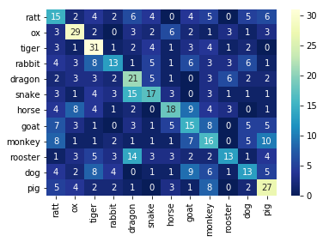
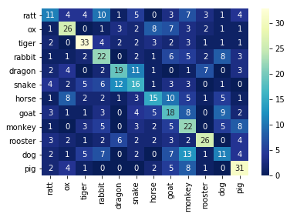
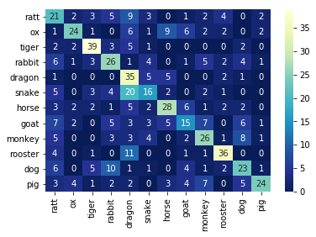
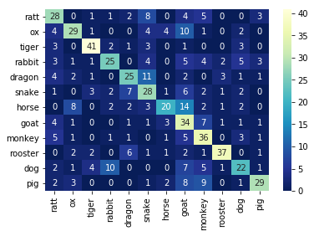
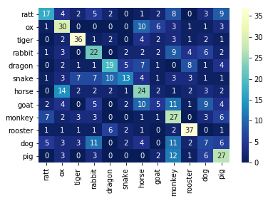
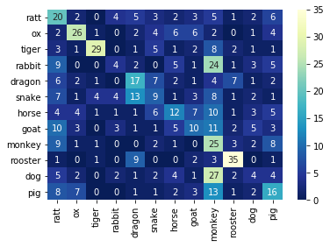
学习率比较
网络 | 训练超参
VGG16 | 优化器 | 损失函数 | epochs
 | Adam优化器 | 交叉熵 | 20

学习率 | 0.000005 | 0.00001 | 0.00005 | 0.0001 | 0.0005 | 0.001
accuracy | 0.35625 | 0.390625 | 0.4890625 | 0.553125 | 0.4125 | 0.323437
error rate | 0.64375 | 0.609375 | 0.5109375 | 0.446875 | 0.5875 | 0.676562
precision | 0.360343 | 0.395815 | 0.51038593048 | 0.580247 | 0.41017 | 0.341005
recall | 0.356124 | 0.389922 | 0.49033211431 | 0.552678 | 0.412028 | 0.32535

不同网络比较
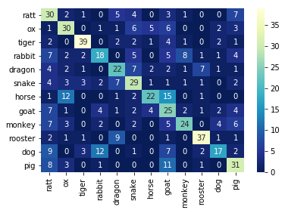
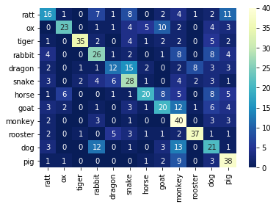
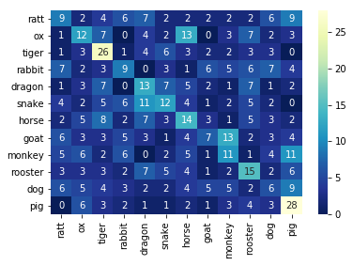
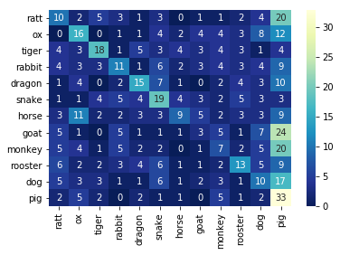
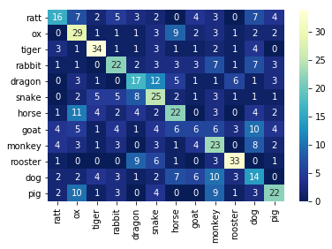
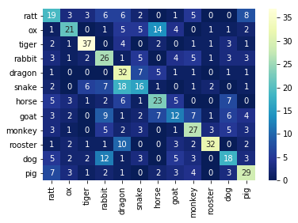
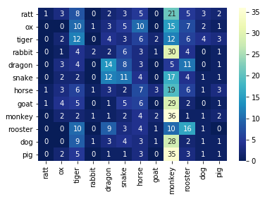
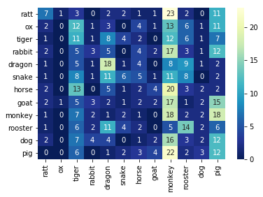
网络 | 训练超参 |  |  |  | 优化器 |  | Adam |  | Momentum
VGG16 | 优化器 | 损失函数 | epochs | 学习率 | 损失函数 |  | 交叉熵 | NLL | 交叉熵 | NLL
 | 变量 | 变量 | 20 | 0.0001 | VGG16 | accuracy | 0.50625 | 0.49375 | 0.253125 | 0.25625
 |  |  |  |  |  | error rate | 0.49375 | 0.50625 | 0.746875 | 0.74375
VGG16 |  |  |  |  |  | precision | 0.532701 | 0.525507 | 0.242026 | 0.271008
优化器 | Adam |  | Momentum |  |  | recall | 0.505401 | 0.492008 | 0.252789 | 0.256476
损失函数 | 交叉熵 | NLL | 交叉熵 | NLL | RepVGG | accuracy | 0.410937 | 0.45625 | 0.157812 | 0.148437
accuracy | 0.50625 | 0.49375 | 0.253125 | 0.25625 |  | error rate | 0.589062 | 0.54375 | 0.842187 | 0.851562
error rate | 0.49375 | 0.50625 | 0.746875 | 0.74375 |  | precision | 0.414161 | 0.465634 | 0.159138 | 0.155777
precision | 0.532701 | 0.525507 | 0.242026 | 0.271008 |  | recall | 0.411218 | 0.458458 | 0.157989 | 0.149538
VGG16与RepVGG比较
recall | 0.505401 | 0.492008 | 0.252789 | 0.256476

网络 | 训练超参
RepVGG | 优化器 | 损失函数 | epochs | 学习率
 | 变量 | 变量 | 20 | 0.0001

RepVGG
优化器 | Adam |  | Momentum
损失函数 | 交叉熵 | NLL | 交叉熵 | NLL
accuracy | 0.410937 | 0.45625 | 0.157812 | 0.148437
error rate | 0.589062 | 0.54375 | 0.842187 | 0.851562
precision | 0.414161 | 0.465634 | 0.159138 | 0.155777
recall | 0.411218 | 0.458458 | 0.157989 | 0.149538

不同损失函数
优化器 |  | Adam |  | Momentum
网络 |  | VGG | RepVGG | VGG | RepVGG
交叉熵 | accuracy | 0.50625 | 0.410937 | 0.253125 | 0.157812
 | error rate | 0.49375 | 0.589062 | 0.746875 | 0.842187
 | precision | 0.532701 | 0.414161 | 0.242026 | 0.159138
 | recall | 0.505401 | 0.411218 | 0.252789 | 0.157989
NLL | accuracy | 0.49375 | 0.45625 | 0.25625 | 0.148437
 | error rate | 0.50625 | 0.54375 | 0.74375 | 0.851562
 | precision | 0.525507 | 0.465634 | 0.271008 | 0.155777
 | recall | 0.492008 | 0.458458 | 0.256476 | 0.149538

交叉熵与NLL比较

不同优化器比较
网络 |  | VGG16 |  | RepVGG
损失函数 |  | 交叉熵 | NLL | 交叉熵 | NLL
Adam | accuracy | 0.50625 | 0.49375 | 0.410937 | 0.45625
 | error rate | 0.49375 | 0.50625 | 0.589062 | 0.54375
 | precision | 0.532701 | 0.525507 | 0.414161 | 0.465634
 | recall | 0.505401 | 0.492008 | 0.411218 | 0.458458
Momentum | accuracy | 0.253125 | 0.25625 | 0.157812 | 0.148437
 | error rate | 0.746875 | 0.74375 | 0.842187 | 0.851562
 | precision | 0.242026 | 0.271008 | 0.159138 | 0.155777
 | recall | 0.252789 | 0.256476 | 0.157989 | 0.149538

Adam与Momentum比较

